상품제안서
데일리칫솔 페리오치약(5)g 바닐라원통세트 | 상품코드: S45286

 |  |  |  |  |  |  | 02-713-8555 | www.synergygift.co.kr
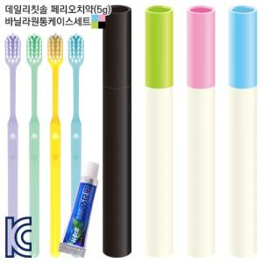

【상세/제작정보】

【인쇄/포장옵션】 | 실크 / 포장불가능

【공급단가】 | 수량 | 300~ | 500~ | 1,000~ | 3,000~ | 10,000~
*VAT별도 | 단가 | 910원 | 885원 | 855원 | 830원 | 800원

【상품 URL】 | https://www.synergygift.co.kr:443/src/goods_detail.php?gdno=45286

